Регресс Место
ID | Название БР | Предусловия | Шаги воспроизведения | Ожидаемый результат | Фактический результат | Окружение | Приоритет | Дополнительные материалы

Б1 | Отсутствуе кнопка добавления фотографий "+" | Открыта главная страница | Отметить расположение кнопки добавления фотографий (+) | Кнопка "+" расположена справа от данных профиля | Кнопка "+" отсутствует | ОС Windows 8.1, браузер Google Chrome версия 109.0.5414.168 | Блокирующий | 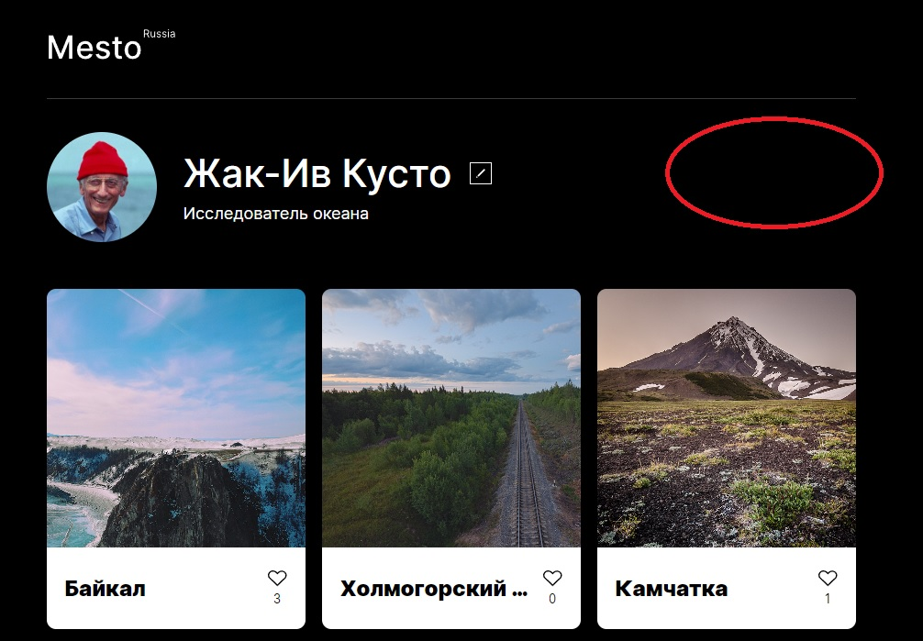

Б2 | Отсутствует кнопка удаления фотографий "Корзина" | Открыта главная страница | Отметить расположение кнопки удаления фотографии (корзина) | Кнопка "Корзина" расположена в правом верхнем углу карточки | Кнопка "Корзина" отсутствует | ОС Windows 8.1, браузер Google Chrome версия 109.0.5414.168 | Высокий | 